关系图
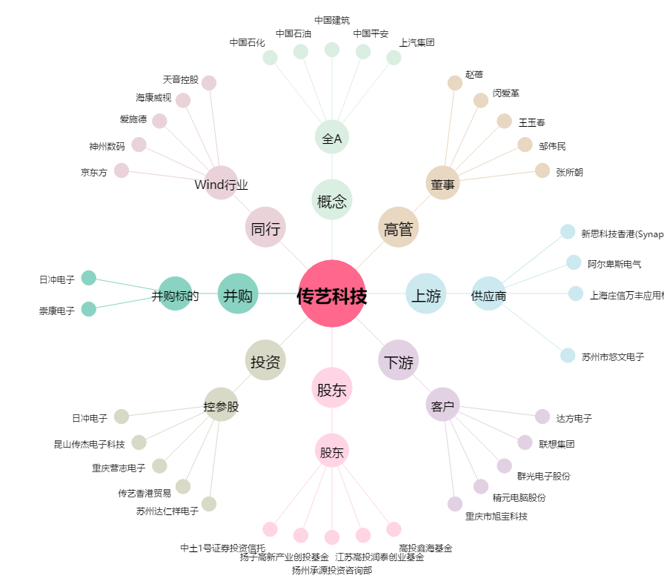
传艺科技[002866.SZ] - 关系概览图

